UC1
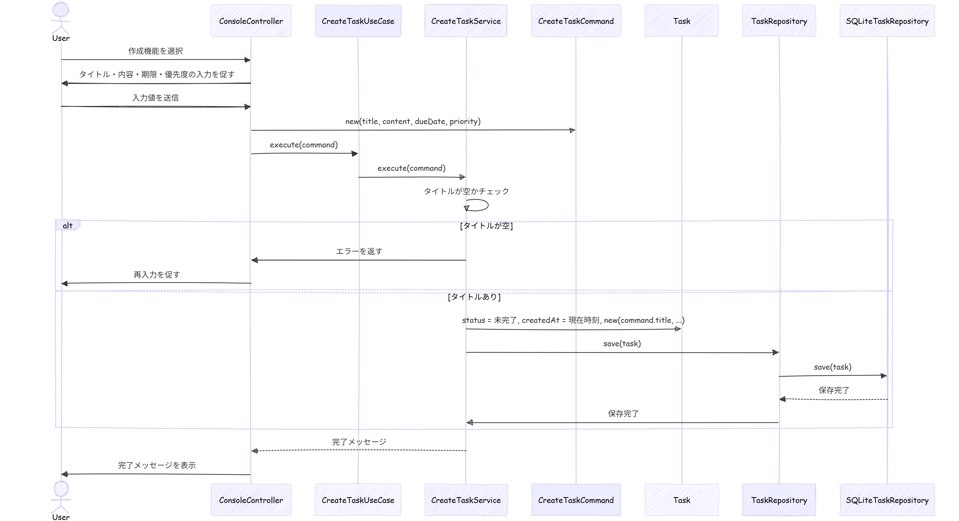
基本設計書

 |  |  |  | UC毎にシート分けするのは一般的ではありません！
 |  |  |  | ポートフォリオとかならこれで十分だけど、実際には
システム名 | ユースケース |  | 担当 | 機能ごとに１エクセルファイル
TODOアプリケーション「MyToDo」 | UC1：TODOを作成する |  | おか | 位の規模で設計書を作成します！

更新履歴
バージョン | 作成・更新日 | 改版理由・箇所 | 担当
1.0 | 2026-03-24 | 第1版作成 | おか

アクティビティ図

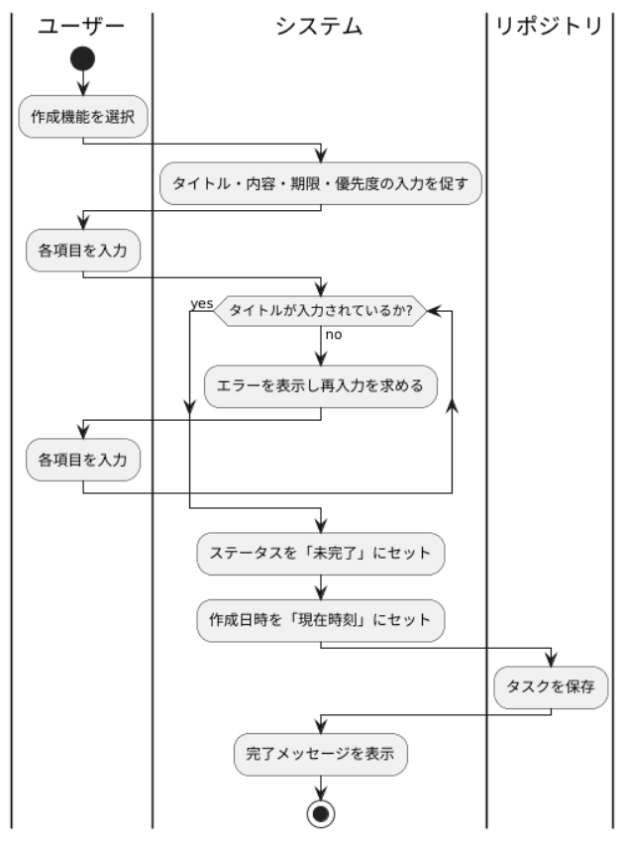

クラス図

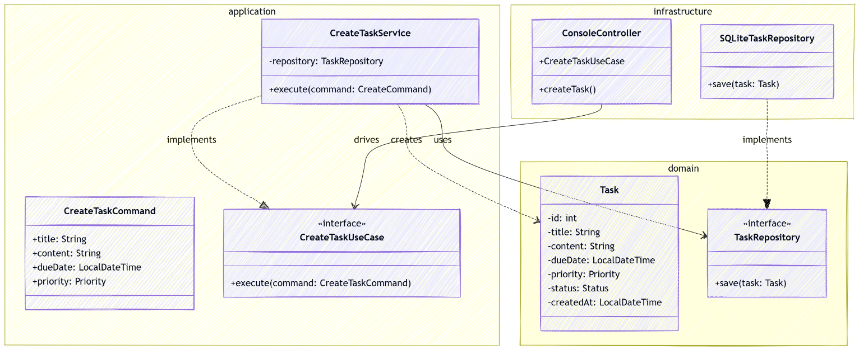

シーケンス図

UC2
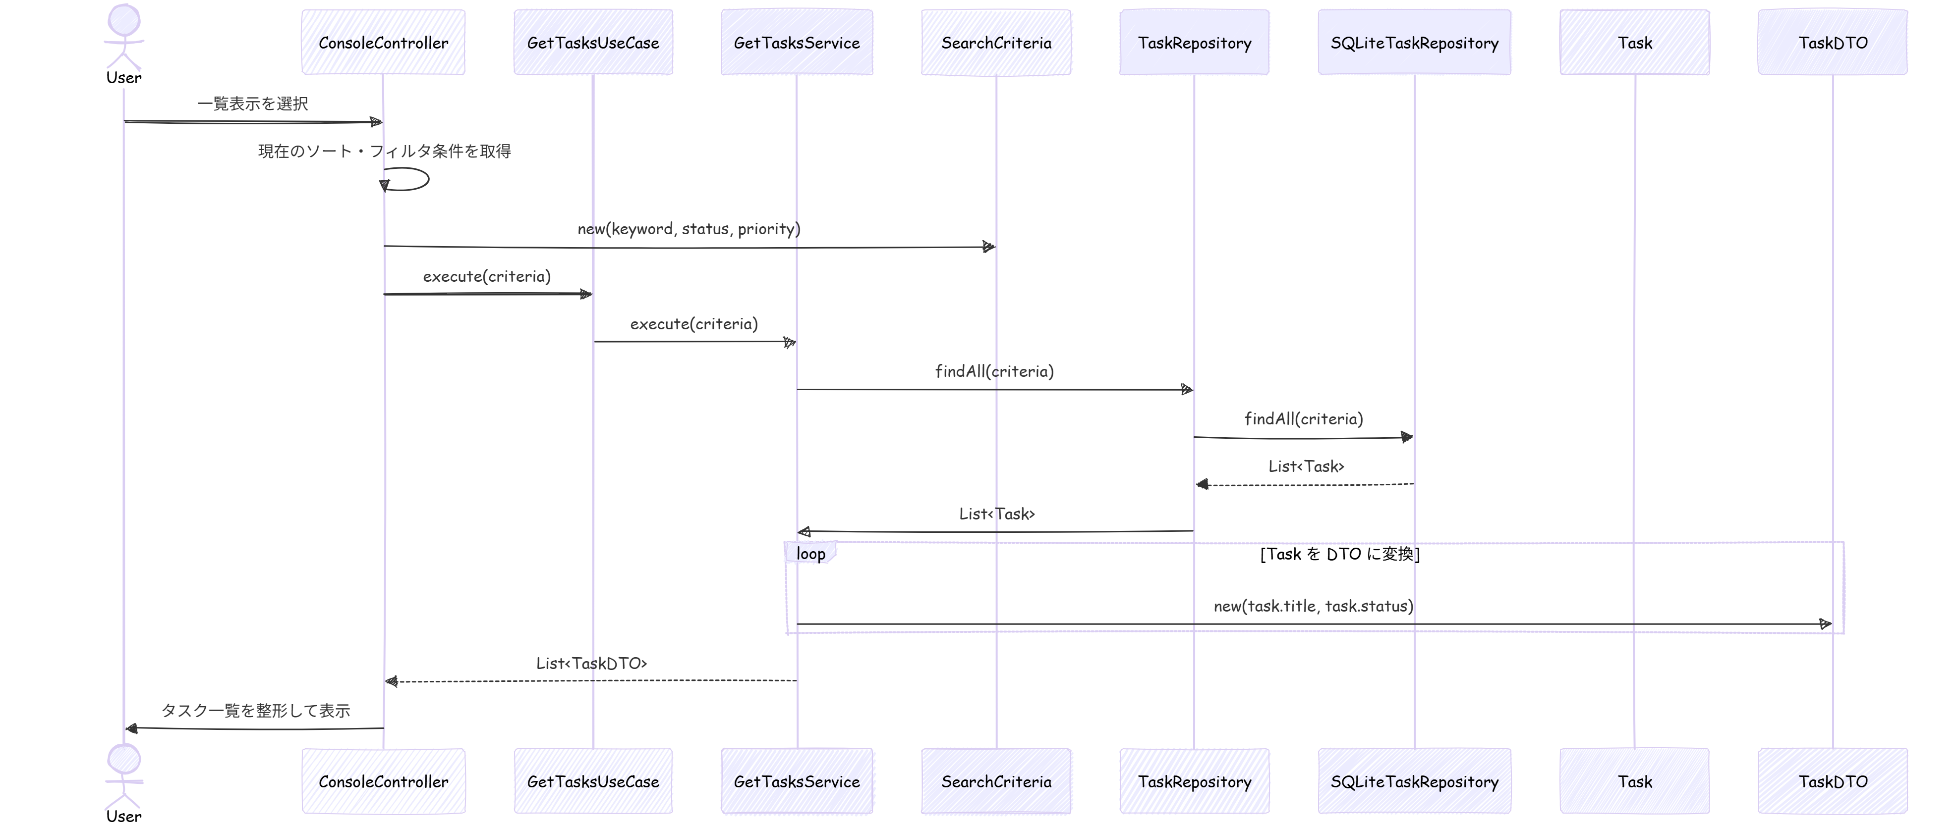
基本設計書

システム名 | ユースケース |  | 担当
TODOアプリケーション「MyToDo」 | UC2：TODOを一覧表示する |  | おか

更新履歴
バージョン | 作成・更新日 | 改版理由・箇所 | 担当
1.0 | 2026-03-24 | 第1版作成 | おか

アクティビティ図

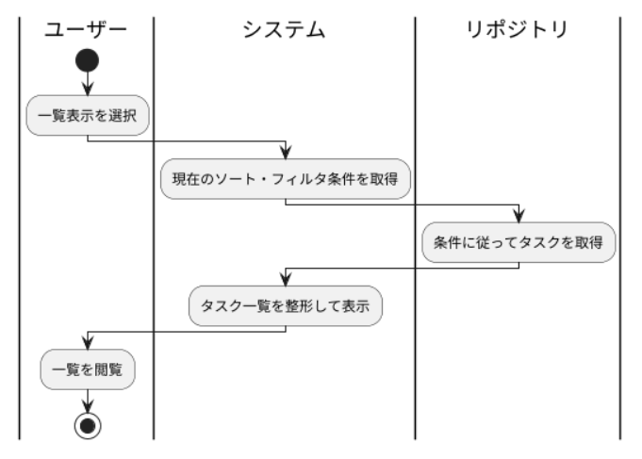

クラス図

シーケンス図

UC3
基本設計書

システム名 | ユースケース |  | 担当
TODOアプリケーション「MyToDo」 | UC3：TODOを編集する |  | おか

更新履歴
バージョン | 作成・更新日 | 改版理由・箇所 | 担当
1.0 | 2026-03-24 | 第1版作成 | おか

アクティビティ図

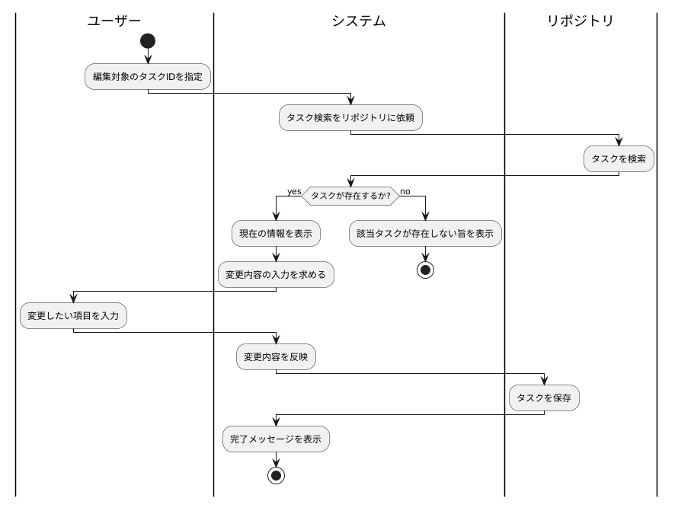

クラス図

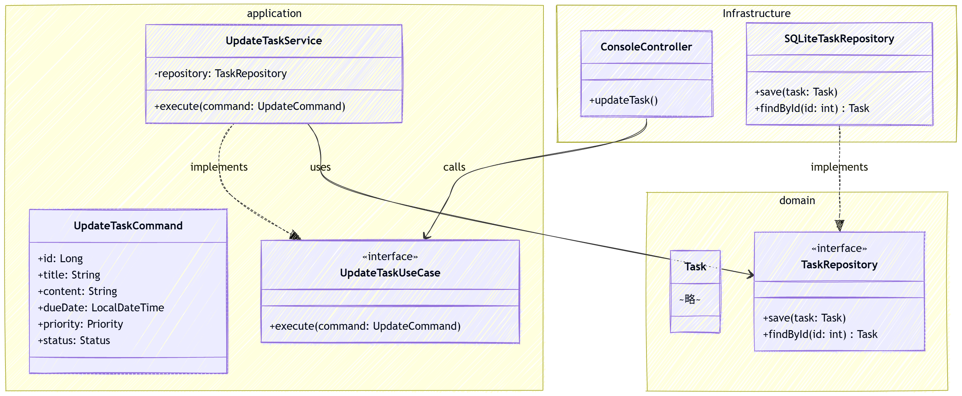

シーケンス図

UC4
基本設計書

システム名 | ユースケース |  | 担当
TODOアプリケーション「MyToDo」 | UC4：TODOを削除する |  | おか

更新履歴
バージョン | 作成・更新日 | 改版理由・箇所 | 担当
1.0 | 2026-03-24 | 第1版作成 | おか

アクティビティ図

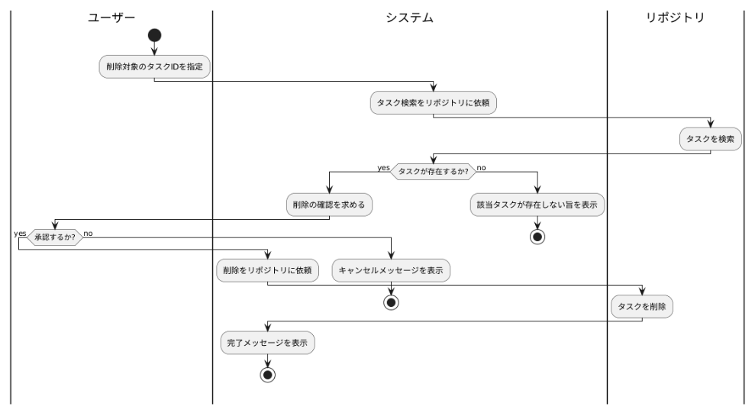

クラス図

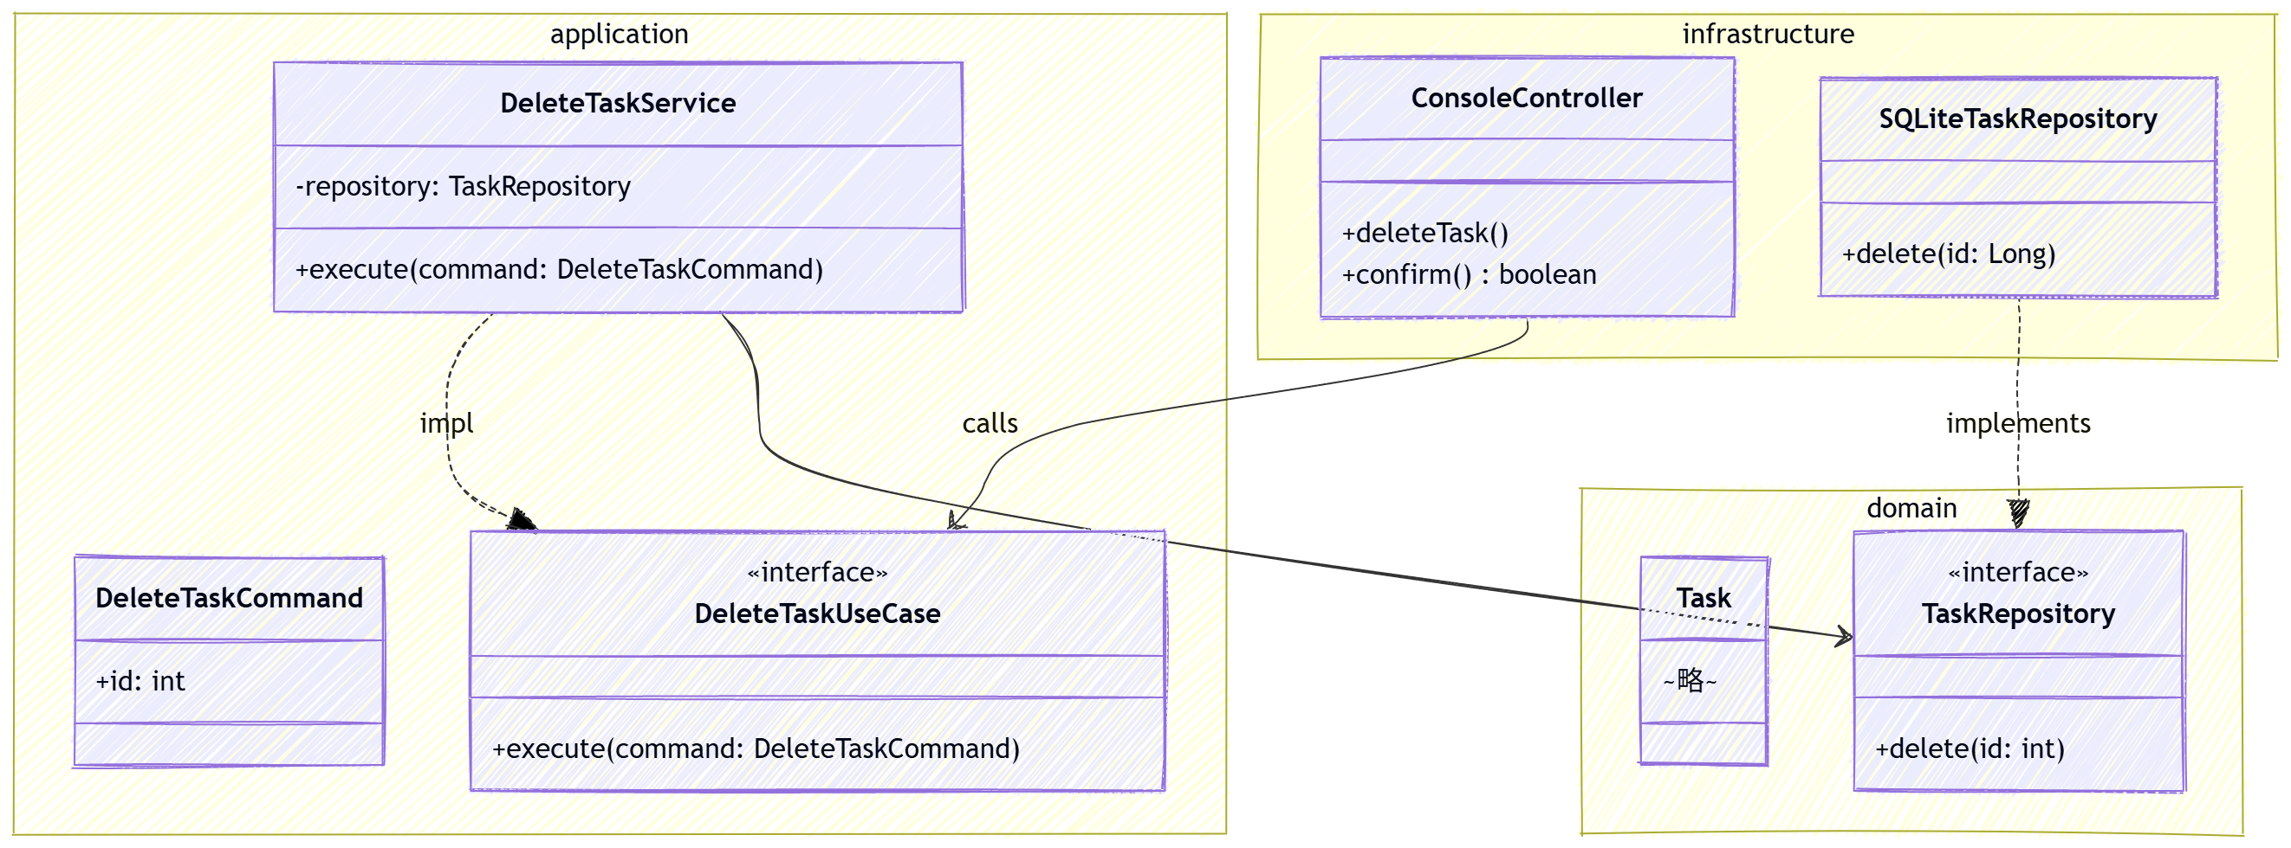

シーケンス図

UC5
基本設計書

システム名 | ユースケース |  | 担当
TODOアプリケーション「MyToDo」 | UC5：条件で検索・整理する |  | おか

更新履歴
バージョン | 作成・更新日 | 改版理由・箇所 | 担当
1.0 | 2026-03-24 | 第1版作成 | おか

アクティビティ図

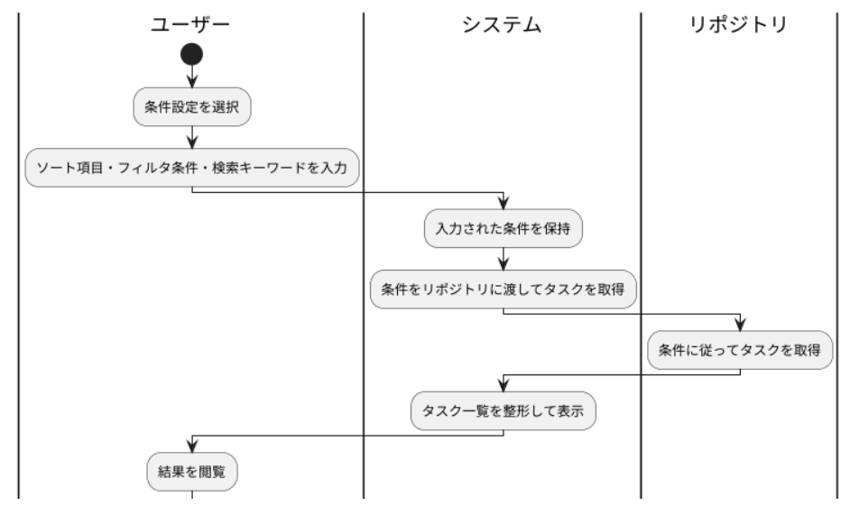

クラス図

シーケンス図

UC6
基本設計書

システム名 | ユースケース |  | 担当
TODOアプリケーション「MyToDo」 | UC6：完了済みTODOを一括削除する |  | おか

更新履歴
バージョン | 作成・更新日 | 改版理由・箇所 | 担当
1.0 | 2026-03-24 | 第1版作成 | おか

アクティビティ図

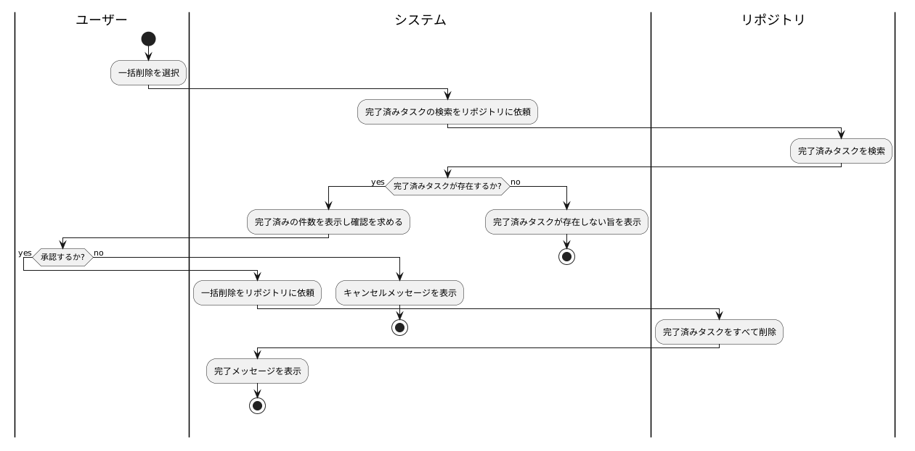

クラス図

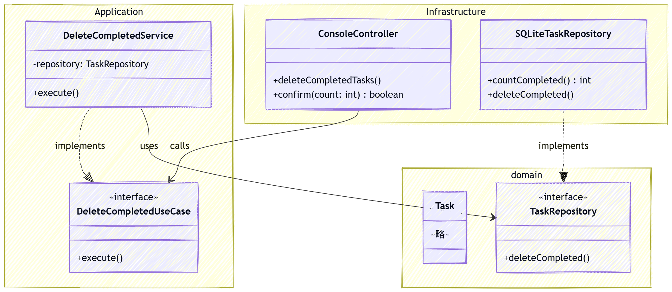

シーケンス図

